Dashboard
BLOCK 1216

 | VERSION | 1.0.0

Chuyên Đề Phát Triển Web 1

Evidance
TC01

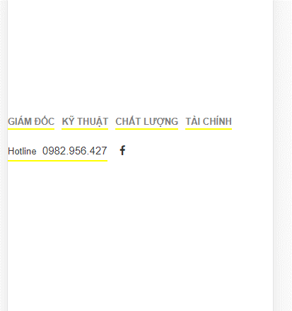
TC02

TC03

TC04

 | Sau khi fix

TC05

 | Sau khi fix

TC06
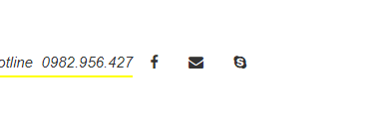

 |  | Sau khi fix

TC07

 | Sau khi fix

TC08
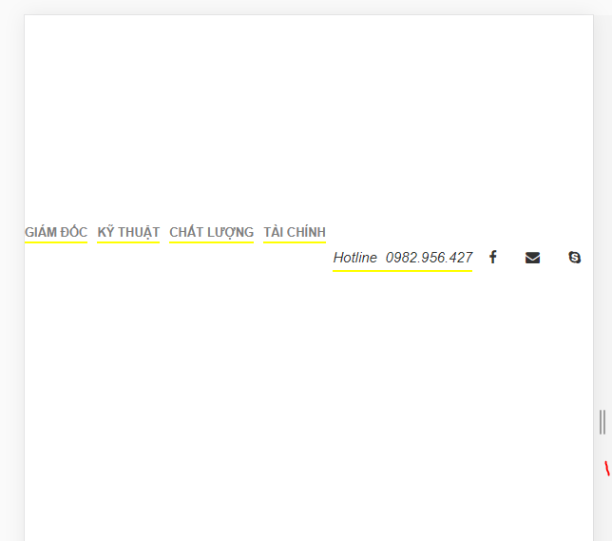
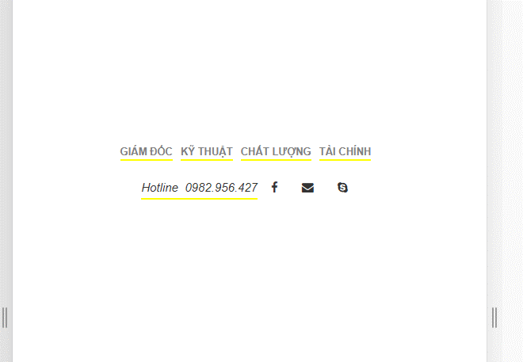

 | Sau khi fix

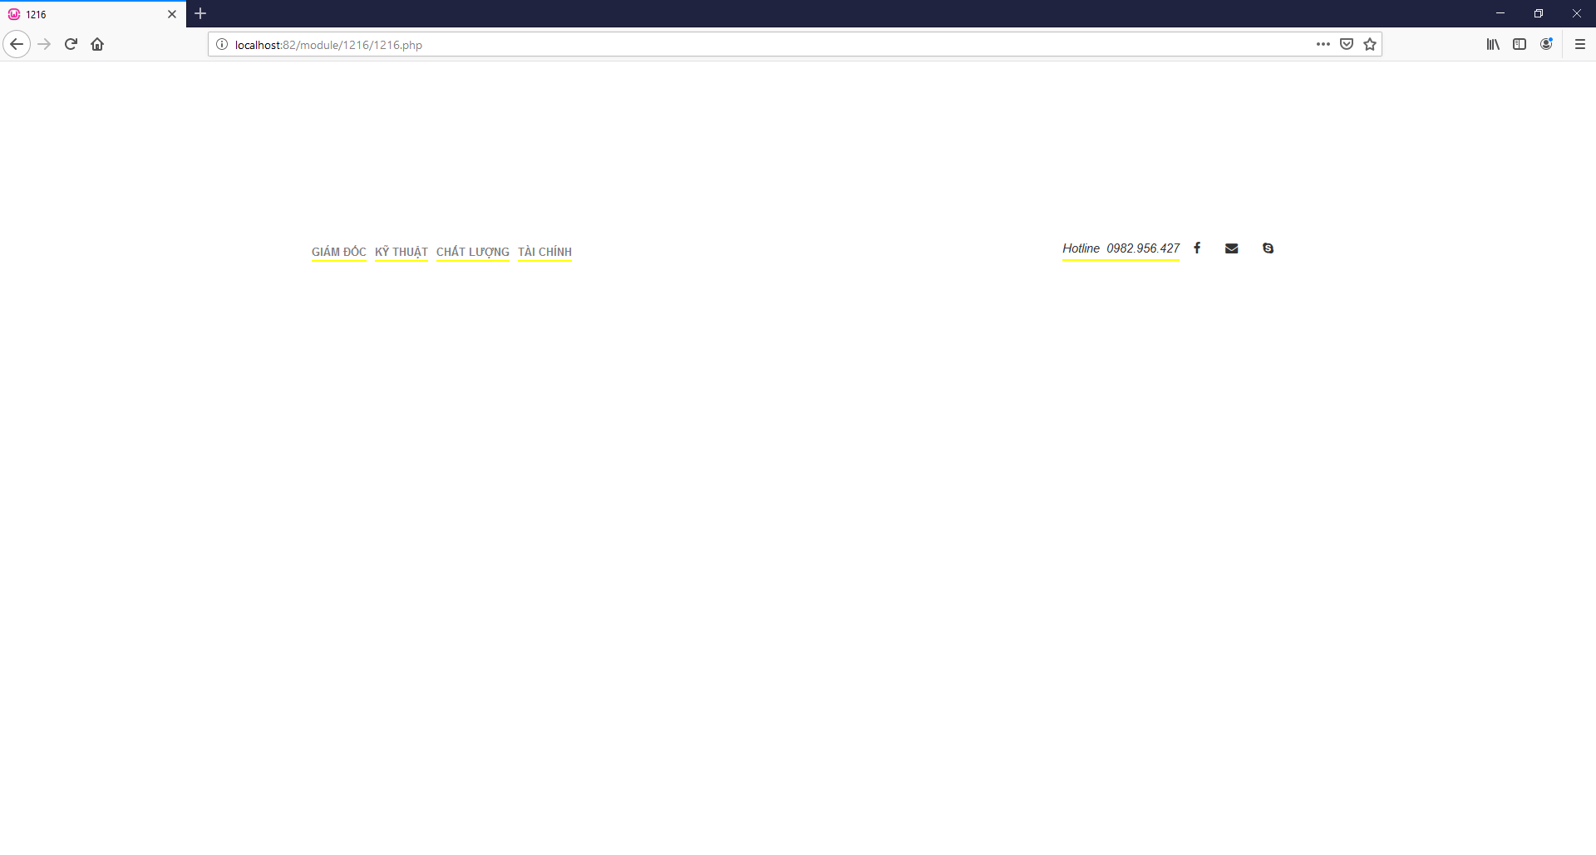
TC09

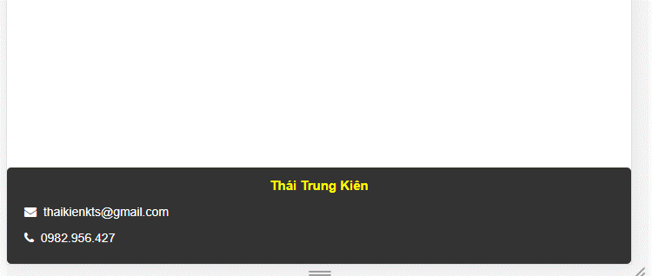
TC11

